道具汇总
##var | id | ItemName | GoodsName | ItemType | IsInPackage | ItemMaterialType | ItemParams | ItemRewards | ItemDescription |  | ItemQuality |  | ItemCollect
## | 道具等级ID | 道具名称 | 道具名称 | 道具类型 | 是否在包裹 | 材料类型 | 道具参数:材料(1随机) 宝箱:(1随机 2自选) 武器碎片:(武器id) | 道具奖励 | 道具描述 | 道具描述 | 道具品质 | 例图 | 来源
##type | int | int | string | Bag.ItemGoodsType | bool | Bag.ItemMateralType | int | (list#sep=|),(Com.ItemRewards#sep=,) | int |  | int |  | (list#sep=|),(Common.TargetPage#sep=,)
##group | c,s | c | s | c,s | c,s | c,s | c,s | c,s | c |  | c,s |  | c
 | 1 | 10330001 | 钻石 | 角色货币 |  |  |  |  | 10330064 | 闪闪发光的宝石 | 2 |  |  |  | 成就
 | 2 | 10330002 | 经验 | 角色货币 |  |  |  |  | 10330065 | 用于人物主角升级 | 2 |  |  | 主角升级 | 关卡，挂机
 | 3 | 10330003 | 体力 | 角色货币 |  |  |  |  | 10330066 | 用于关卡挑战 | 2 | 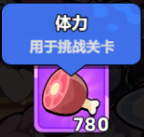 |  | 关卡挑战 | 挂机，成就，食堂
 | 4 | 10330004 | 金币 | 角色货币 |  |  |  |  | 10330067 | 灿烂夺目的金币 | 2 |  |  |  | 成就，关卡，挂机
 | 5 | 10330005 | 随机武器图纸 | 材料 |  | 武器图纸 | 1 | 6,1,1600|7,1,1400|8,1,1400|9,1,1400|10,1,1400|11,1,1400|12,1,1400 | 10330068 | 随机获得一张武器图纸 | 1 | 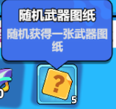 | 商店 | 升级武器 | 成就，关卡，挂机
 | 6 | 10330006 | 1格武器图纸 | 材料 | TRUE | 武器图纸 |  |  | 10330069 | 用于升级以下类型武器：1格 | 1 | 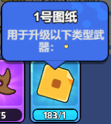 | 商店 | 升级武器 | 成就，关卡，挂机
 | 7 | 10330007 | 2格武器图纸 | 材料 | TRUE | 武器图纸 |  |  | 10330070 | 用于升级以下类型武器：2格 | 1 | 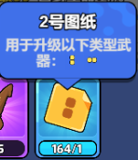 | 商店 | 升级武器 | 成就，关卡，挂机
 | 8 | 10330008 | 3格武器图纸I | 材料 | TRUE | 武器图纸 |  |  | 10330071 | 用于升级以下类型武器：小L格 | 1 | 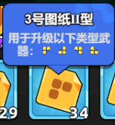 | 商店 | 升级武器 | 成就，关卡，挂机
 | 9 | 10330009 | 3格武器图纸II | 材料 | TRUE | 武器图纸 |  |  | 10330072 | 用于升级以下类型武器：3格 | 1 | 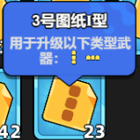 | 商店 | 升级武器 | 成就，关卡，挂机
 | 10 | 10330010 | 4格武器图纸I | 材料 | TRUE | 武器图纸 |  |  | 10330073 | 用于升级以下类型武器：4格 | 1 | 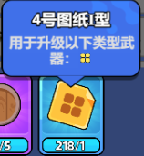 | 商店 | 升级武器 | 成就，关卡，挂机
 | 11 | 10330011 | 4格武器图纸II | 材料 | TRUE | 武器图纸 |  |  | 10330074 | 用于升级以下类型武器：L格 | 1 | 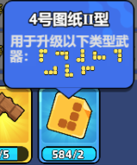 | 商店 | 升级武器 | 成就，关卡，挂机
 | 12 | 10330012 | 4格武器图纸III | 材料 | TRUE | 武器图纸 |  |  | 10330075 | 用于升级以下类型武器：T格 | 1 | 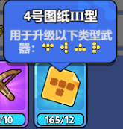 | 商店 | 升级武器 | 成就，关卡，挂机
 | 13 | 10330013 | 普通天赋书 | 材料 |  | 天赋材料 |  |  | 10330076 | 用于解锁普通天赋 | 2 |  | 商店 | 升级天赋树 | 成就，关卡，挂机
 | 14 | 10330014 | 智慧宝典 | 材料 |  | 天赋材料 |  |  | 10330077 | 用于解锁高级天赋 | 3 |  | 商店 | 升级天赋树 | 成就，挂机
 | 15 | 10330015 | 普通宝石宝箱钥匙 | 材料 | TRUE |  |  |  | 10330078 | 可用于抽取普通宝箱 | 2 |  |  |  | 成就
 | 16 | 10330016 | 高级宝石宝箱钥匙 | 材料 | TRUE |  |  |  | 10330079 | 可用于抽取高级宝箱 | 3 |  |  |  | 成就
 | 17 | 10330017 | 材料宝箱钥匙 | 材料 | TRUE |  |  |  | 10330080 | 可用于抽取材料宝箱 | 3 |  |  |  | 成就
 | 18 | 10330018 | 随机普通宝箱 | 宝箱 | TRUE |  | 1 | 2,400,1000|3,500,9000 | 10330081 | 打开后可获取普通道具 | 2 |  |  |  | 成就，任务
 | 19 | 10330019 | 自选普通宝箱 | 宝箱 | TRUE |  | 2 | 2,400,1000|3,500,9000 | 10330082 | 打开后可自选普通道具 | 2 |  |  |  | 成就，任务
 | 20 | 10330020 | 随机豪华宝箱 | 宝箱 | TRUE |  | 1 | 2,400,1000|3,500,9000 | 10330083 | 打开后可获取稀有道具 | 3 |  |  |  | 成就，任务
 | 21 | 10330021 | 自选豪华宝箱 | 宝箱 | TRUE |  | 2 | 2,400,1000|3,500,9000 | 10330084 | 打开后可自选稀有道具 | 3 |  |  |  | 成就，任务
 | 22 | 10330022 | 强化石 | 材料 | TRUE |  |  |  | 10330085 | 可用于强化装备等级 | 2 |  |  |  | 成就，关卡，挂机
 | 23 | 10330023 | 随机装备图纸 | 材料 |  | 装备图纸 | 1 |  | 10330086 | 可随机获得一张装备图纸 | 1
 | 24 | 10330024 | 头部装备图纸 | 材料 | TRUE | 装备图纸 |  |  | 10330087 | 可用于强化提升头部装备 | 1 | 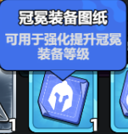 |  |  | 成就，关卡，挂机 | 攻击
 | 25 | 10330025 | 项链装备图纸 | 材料 | TRUE | 装备图纸 |  |  | 10330088 | 可用于强化提升项链装备 | 1 | 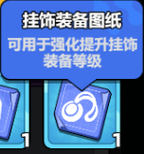 |  |  | 成就，关卡，挂机 | 速度 | 生命加成
 | 26 | 10330026 | 胸甲装备图纸 | 材料 | TRUE | 装备图纸 |  |  | 10330089 | 可用于强化提升胸甲装备 | 1 | 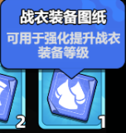 |  |  | 成就，关卡，挂机 | 防御
 | 27 | 10330027 | 手腕装备图纸 | 材料 | TRUE | 装备图纸 |  |  | 10330090 | 可用于强化提升手腕装备 | 1 | 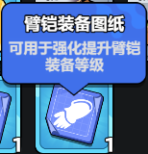 |  |  | 成就，关卡，挂机 | 攻击加成
 | 28 | 10330028 | 腿部装备图纸 | 材料 | TRUE | 装备图纸 |  |  | 10330091 | 可用于强化提升腿部装备 | 1 | 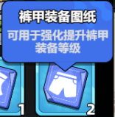 |  |  | 成就，关卡，挂机 | 生命值
 | 29 | 10330029 | 脚部装备图纸 | 材料 | TRUE | 装备图纸 |  |  | 10330092 | 可用于强化提升脚部装备 | 1 | 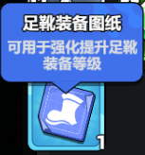 |  |  | 成就，关卡，挂机 | 暴击 | 生命加成 | 攻击加成
 | 30 | 10330030 | 头部 | 装备 |  |  |  |  | 10330093 | 头部 | 1 |  |  |  | 成就，挂机，首通宝箱 | 2阶
 | 31 | 10330031 | 项链 | 装备 |  |  |  |  | 10330094 | 项链 | 1 |  |  |  | 成就，挂机，首通宝箱
 | 32 | 10330032 | 胸甲 | 装备 |  |  |  |  | 10330095 | 胸甲 | 1 |  |  |  | 成就，挂机，首通宝箱
 | 33 | 10330033 | 手腕 | 装备 |  |  |  |  | 10330096 | 手腕 | 1 |  |  |  | 成就，挂机，首通宝箱
 | 34 | 10330034 | 腿部 | 装备 |  |  |  |  | 10330097 | 腿部 | 1 |  |  |  | 成就，挂机，首通宝箱
 | 35 | 10330035 | 脚部 | 装备 |  |  |  |  | 10330098 | 脚部 | 1 |  |  |  | 成就，挂机，首通宝箱
 | 36 | 10330036 | 匕首 | 武器碎片 |  |  | 101 |  | 10330099 | 用于升级普通武器-匕首 | 1 | 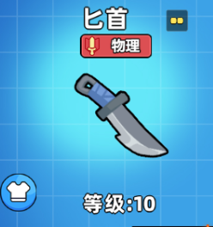 | 武器祈愿 | 优秀 | 金币抽奖，钻石抽奖
 | 37 | 10330037 | 木剑 | 武器碎片 |  |  | 102 |  | 10330100 | 用于升级普通武器-木剑 | 1 | 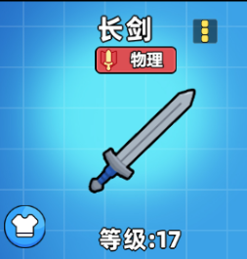 | 武器祈愿 | 优秀 | 金币抽奖，钻石抽奖
 | 38 | 10330038 | 手套 | 武器碎片 |  |  | 103 |  | 10330101 | 用于升级普通防具-手套 | 1 | 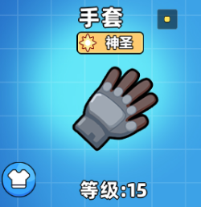 | 武器祈愿 | 优秀 | 金币抽奖，钻石抽奖
 | 39 | 10330039 | 魔法帽 | 武器碎片 |  |  | 111 |  | 10330102 | 用于升级精良防具-魔法帽 | 2 | 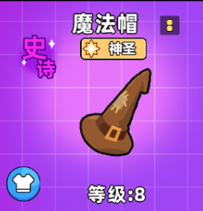 | 武器祈愿 | 精良 | 金币抽奖，钻石抽奖
 | 40 | 10330040 | 寒冰杖 | 武器碎片 |  |  | 112 |  | 10330103 | 用于升级精良武器-寒冰杖 | 2 | 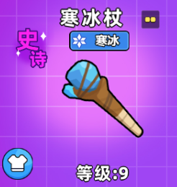 | 武器祈愿 | 精良 | 金币抽奖，钻石抽奖
 | 41 | 10330041 | 弓箭 | 武器碎片 |  |  | 113 |  | 10330104 | 用于升级精良武器-弓箭 | 2 | 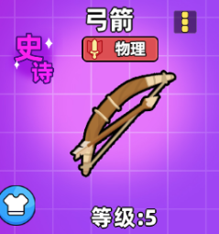 | 武器祈愿 | 精良 | 金币抽奖，钻石抽奖
 | 42 | 10330042 | 圆盾 | 武器碎片 |  |  | 114 |  | 10330105 | 用于升级精良防具-圆盾 | 2 | 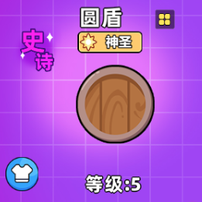 | 武器祈愿 | 精良 | 金币抽奖，钻石抽奖
 | 43 | 10330043 | 手雷 | 武器碎片 |  |  | 121 |  | 10330106 | 用于升级稀有武器-手雷 | 3 | 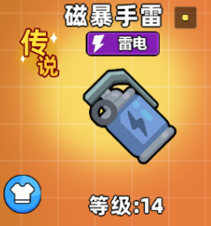 | 武器祈愿 | 稀有 | 金币抽奖，钻石抽奖
 | 44 | 10330044 | 九齿钉耙 | 武器碎片 |  |  | 122 |  | 10330107 | 用于升级稀有武器-九齿钉耙 | 3 | 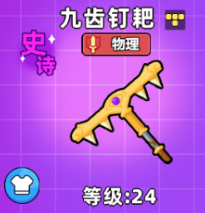 | 武器祈愿 | 稀有 | 金币抽奖，钻石抽奖
 | 45 | 10330045 | 裂地锤 | 武器碎片 |  |  | 123 |  | 10330108 | 用于升级稀有武器-裂地锤 | 3 | 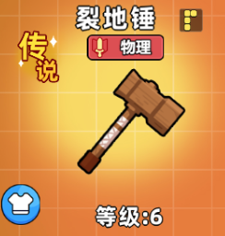 | 武器祈愿 | 稀有 | 金币抽奖，钻石抽奖
 | 46 | 10330046 | 芭蕉扇 | 武器碎片 |  |  | 124 |  | 10330109 | 用于升级稀有武器-芭蕉扇 | 3 | 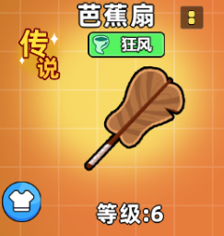 | 武器祈愿 | 稀有 | 金币抽奖，钻石抽奖
 | 47 | 10330047 | 一阶随机装备箱 | 装备 |  |  |  | 30,1,1660|31,1,1660|32,1,1660|33,1,166000|34,1,1660|35,1,1700 | 10330110 | 可获得一阶随机装备 | 1 |  |  |  | 关卡奖励
 | 48 | 10330048 | 二阶随机装备箱 | 装备 |  |  |  |  | 10330111 | 可获得二阶随机装备 | 1 |  |  |  | 关卡奖励
 | 49 | 10330049 | 技能刷新卷 | 材料 | TRUE |  |  |  | 10330112 | 战斗中可刷新一次技能 | 2 |  |  |  | 活动奖励
 | 50 | 10330050 | 武器刷新卷 | 材料 | TRUE |  |  |  | 10330113 | 战斗中可刷新一次武器 | 2 |  |  |  | 活动奖励
 | 51 | 10330051 | 复活币 | 材料 | TRUE |  |  |  | 10330114 | 战斗中可复活角色一次 | 2 |  |  |  | 活动奖励
 | 52 | 10330052 | 自选武器图纸 | 宝箱 | TRUE |  |  | 6,1,1600|7,1,1400|8,1,1400|9,1,1400|10,1,1400|11,1,1400|12,1,1400 | 10330115 | 可获得一张指定武器图纸 | 2 |  |  |  | 活动奖励
 | 53 | 10330053 | 精良武器随机宝箱 | 宝箱 |  |  | 1 | 39,1,2500|40,1,2500|41,1,2500|42,1,2500 | 10330116 | 打开后可获得随机精良武器 | 2 | 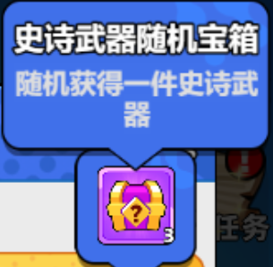
 | 54 | 10330054 | 稀有武器随机宝箱 | 宝箱 |  |  | 1 | 43,1,2500|44,1,2500|45,1,2500|46,1,2500 | 10330117 | 打开后可获得随机稀有武器 | 3
 | 55 | 10330055 | 传说武器随机宝箱 | 宝箱 |  |  | 1 | 43,1,2500|44,1,2500|45,1,2500|46,1,2500 | 10330118 | 打开后可获得随机传说武器 | 4
 | 56 | 10330056 | 精良武器自选宝箱 | 宝箱 | TRUE |  | 1 | 36,1,3300|37,1,3300|38,1,3400 | 10330119 | 打开后可获得自选精良武器 | 1 |  |  | 绿
 | 57 | 10330057 | 稀有武器自选宝箱 | 宝箱 | TRUE |  | 2 | 39,1,2500|40,1,2500|41,1,2500|42,1,2500 | 10330120 | 打开后可获得自选稀有武器 | 2 |  |  | 蓝
 | 58 | 10330058 | 传说武器自选宝箱 | 宝箱 | TRUE |  | 2 | 43,1,2500|44,1,2500|45,1,2500|46,1,2500 | 10330121 | 打开后可获得自选传说武器 | 3 |  |  | 金
 | 59 | 10330059 | 神级武器自选宝箱 | 宝箱 |  |  | 2 |  | 10330122 | 打开后可获得自选神级武器 | 4 | 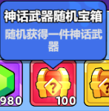 |  | 橙
 | 60 | 10330060 | 优秀武器自选宝箱 | 宝箱 | TRUE |  | 2 | 36,1,3300|37,1,3300|38,1,3400 | 10330123 | 打开后可获得自选优秀武器 | 1
 | 61 | 10330061 | 双月卡头像框 | 材料 |  | 头像框 | 1 |  | 10330124 | 同时激活超值月卡和特权月卡可获得 | 3 | 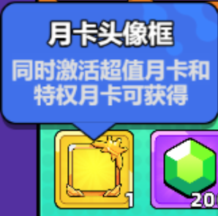
 | 62 | 10330062 | 优秀武器随机宝箱 | 宝箱 |  |  | 2 | 36,1,3300|37,1,3300|38,1,3400 | 10330125 | 打开后可获得随机优秀武器 | 1
 | 63 | 10330063 | 玄极羽扇 | 武器碎片 |  |  | 131 |  | 10330126 | 用于升级稀有武器-玄极羽扇 | 4 | 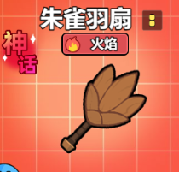 | 武器祈愿 | 传说 | 金币抽奖，钻石抽奖

